PASAPORTE
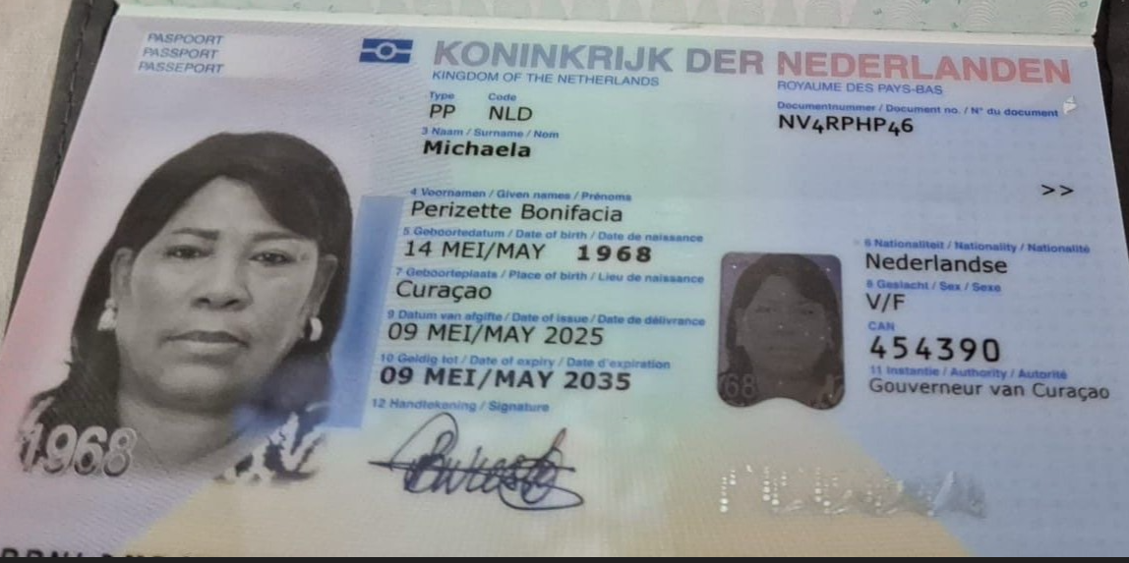
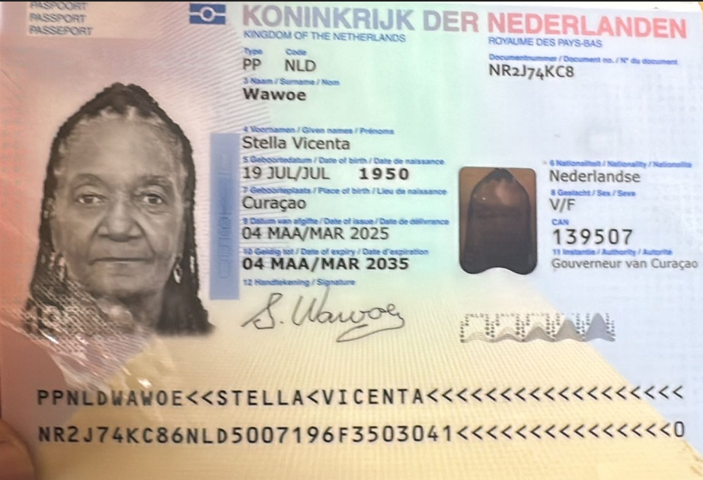

Nombre | Perizett | Nombre | Stella
Nombre | Bonifacia | Nombre | Vicenta
Apellido | Michaela | Apellido | Wawoe
Genero | Femenino | Genero | Femenino
Pasaporte | NV4RPHP46 | Pasaporte | NR2J74KC8
Fecha de nacimiento | 1968-05-14 | Fecha de nacimiento | 1950-07-19
Edad | 57 | Edad | 76
Estado civil |  | Estado civil
Dirección | Curazao | Dirección
País | Curazao | País | Curazao
Email: | Julis.wieske@icloud.com | Email: | Julis.wieske@icloud.com
Teléfono | 31 6 34560220 | Teléfono
Profesión |  | Profesión
RH |  | RH
Seguro |  | Seguro
Peso | 100 | Peso | 63
Altura | 1.62 | Altura | 1.63
Idioma |  | Idioma

 |  | Salud
Estadia |  | Estadia

Salud | -Apnea del sueño uso de CPAP
 | -Hipertensión arterial
 | -Dislipidemia --alteración en los niveles de grasas en la sangre.
 | Quirúrgicos:
 | -Escicion de lesion de mama
 | -Histerectomía por hemorragia uterina anormal
 | Tóxicos:
 | -Extabaquismohasta los 47 años, fumó 6 años, 3 a 4 al día
 | -Licor cerveza cada 8 días

